持续集成目标
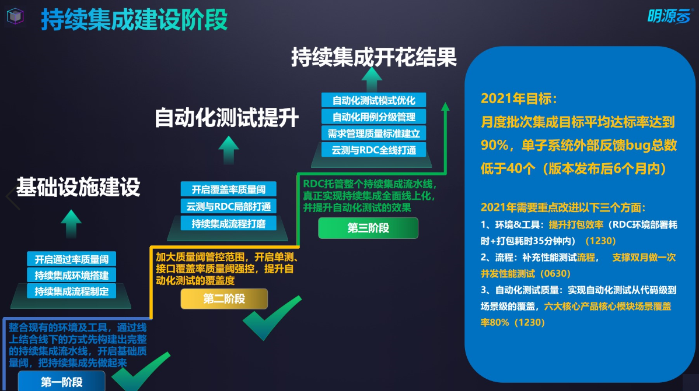

月度集成总流程图
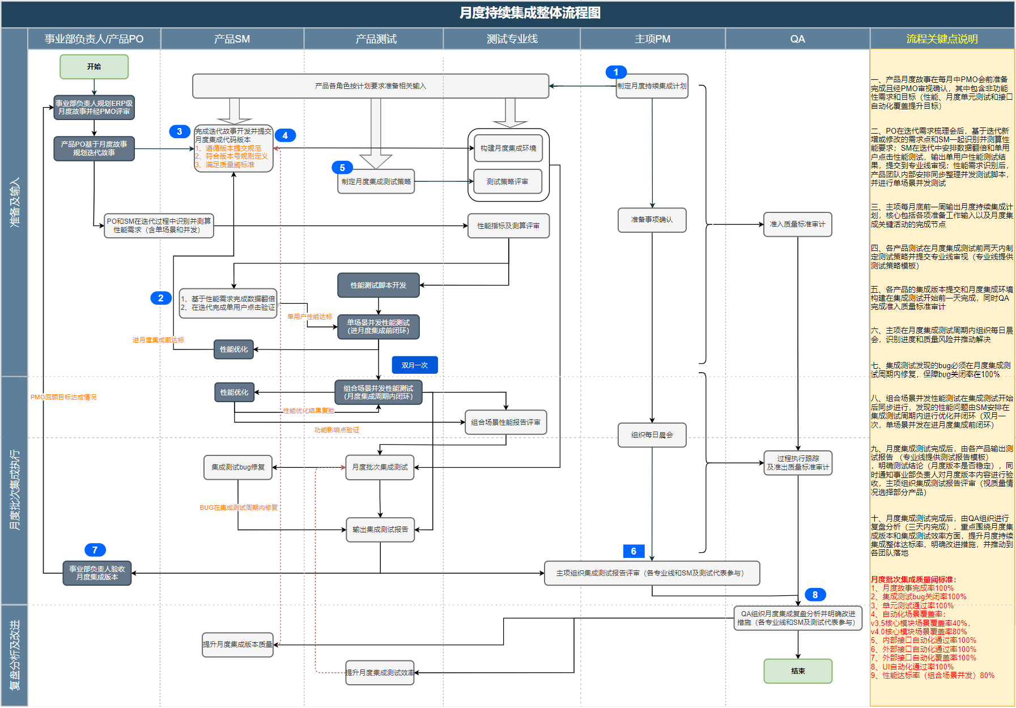

0、质量目标
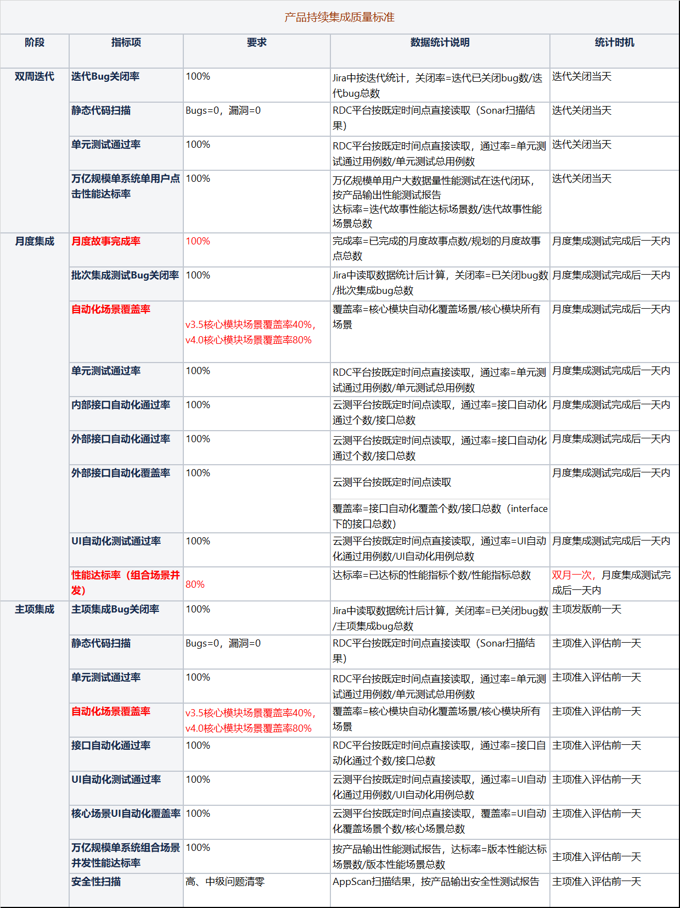

3、版本提交及环境构建
一、版本提交要求： 1、每个月按照月度批次集成计划节点，按时提交版本，针对该版本提交的内容，产品PO把月度级故事状态修改为“测试中”（该环节主要是确认月度级故事哪些上了月度批次集成） 2、双周迭代不需要发版，但是必须要经过预发，代码合并到主干，完成一个版本闭环，仅仅是不需要发布、打包 3、月度批次集成测试过程中各业务产品针对修改bug，SM通过RDC推包后，由各产品的测试人员根据测试情况自己点更新，涉及到手工更新的更新包，按照提交规范上传至指定目录，由熊锐奇负责统一更新 4、ERP月度批次集成环境构建的前三天，平台需要完成更新，并验证环境的可用性。 二、版本提交规范： 1、程序提交、元数据同步统一由RDC推包，用Jenkins更新的方式完成部署和更新 2、工作流模板、license、报表服务、缓存服务由熊锐奇负责手工更新 3、移动相关（接口管家、云助手、采招外网）等通过手工部署的方式由云助手团队配合部署、更新 三、打差异包方法： 1、生成差异包：https://rdc.mingyuanyun.com/api/services/app/Package/GetPatchPackage?CurrentVersion=2.2.0.0&PublishVersion=2.2.0.1&AppNameKey=XXXX（子系统编码，例如：slxt） 2、下载差异包地址：http://pkg.mingyuanyun.com/packages/platform/patch/2.2.0.0-2.2.0.1/2.2.0.0-2.2.0.1.zip 具体操作步骤：1）SM统一在\\10.5.10.212\config2共享文件中获取月度批次集成环境的版本号；2）SM点击生成差异包的链接，打出差异包；3）差异包生成后，SM在\\10.5.10.212\config2的共享文件中填写最新的版本号（具体示例见下图） 四、环境要求： 月度批次集成环境采用集中部署模式的ERP级集成环境

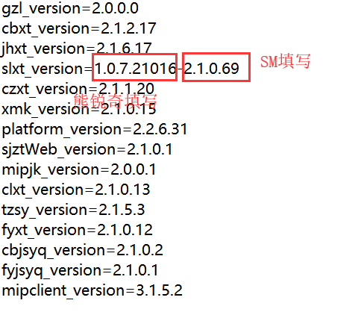

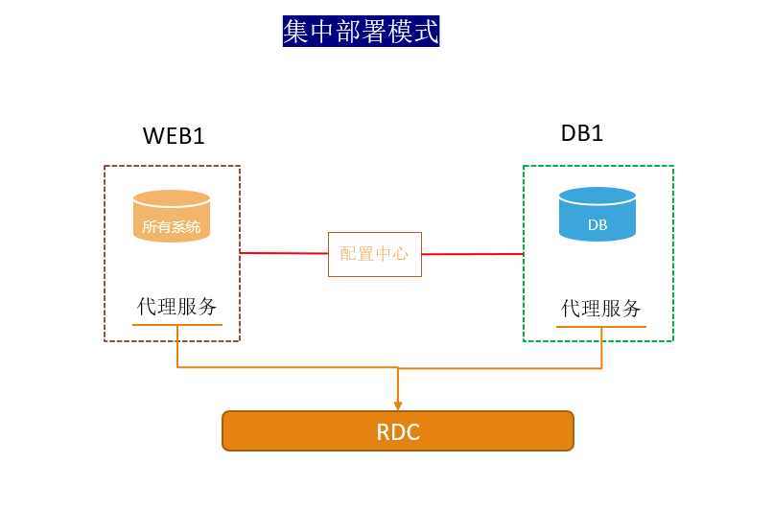

说明：黄色部分为手工更新项，按照提交规范执行，蓝色部分统一由RDC负责更新
序号 | 分类 | 应用/服务 | 项目 | 规范梳理
 |  |  |  | 提交规范 | 频率 | 更新方案
1 | ERP网站类 | ERP | 程序提交 |  | 高频 | Jenkins更新
2 |  |  | 配置文件 |  | 高频 | Jenkins更新
3 |  |  | license | 涉及到手工写狗，需要手工更新；且只更新一次； | 低频 | 手工
4 |  | 工作流 | 程序提交 |  | 高频 | Jenkins更新
5 |  |  | 配置文件 |  | 高频 | Jenkins更新
6 |  |  | license | 涉及到手工写狗，需要手工更新；且只更新一次； | 低频 | 手工
7 |  |  | 工作流元数据 |  | 低频 | Jenkins更新
8 |  |  | 工作流模板 | 在02_模板文件目录下工作流模板目录下分别创建各产品目录，统一提交；子系统所有文件 | 高频 | 手工
9 |  | 文档服务 | 程序提交 |  | 高频 | Jenkins更新
10 |  | 元数据同步 | 元数据同步 |  | 高频 | Jenkins更新
11 | 移动类 | 采招外网 | 部署 | 总部团队手工部署后，在ERP中进行配置； | 低频 | 手工
12 |  | 云助手 | 部署 | 需协调云助手团队部署 | 低频 | 部署好云助手后，将程序备份，以后每次ERP更新，将备份包再覆盖一次，避免需要重新部署【云助手备份】；
13 |  | 接口管家 | 部署 | 需协调云助手团队部署 | 低频 | 同上
14 | 平台服务类 | 配置中心服务 | 程序提交 |  | 高频 | Jenkins更新
15 |  | 报表服务 | 程序提交 | 报表服务提供差异更新包，存放于主项GIt【平台服务】目录；命名为：报表服务差异包.zip； | 高频 | 手工
16 |  |  | 报表文件 | 在02_模板文件\报表文件目录下分别创建各产品目录，统一提交；子系统所有文件 | 高频 | 手工
17 |  | 调度服务 | 程序提交 |  | 高频 | Jenkins更新
18 |  | 数据中台服务 | 程序提交 |  | 高频 | Jenkins更新
19 |  |  | 宽表导入 | 在00_数据对象目录下创建各产品的目录，统一按目录提交，且SQL顺序按01XXX、02.XXX。。。依次命名； | 高频 | 手工
20 |  | 缓存服务 | 安装包提交 | 平台提供安装包，存放于主项GIt【平台服务】目录；命名为：redis.zip 或memcached.zip； | 低频 | 手工

4、版本号规则
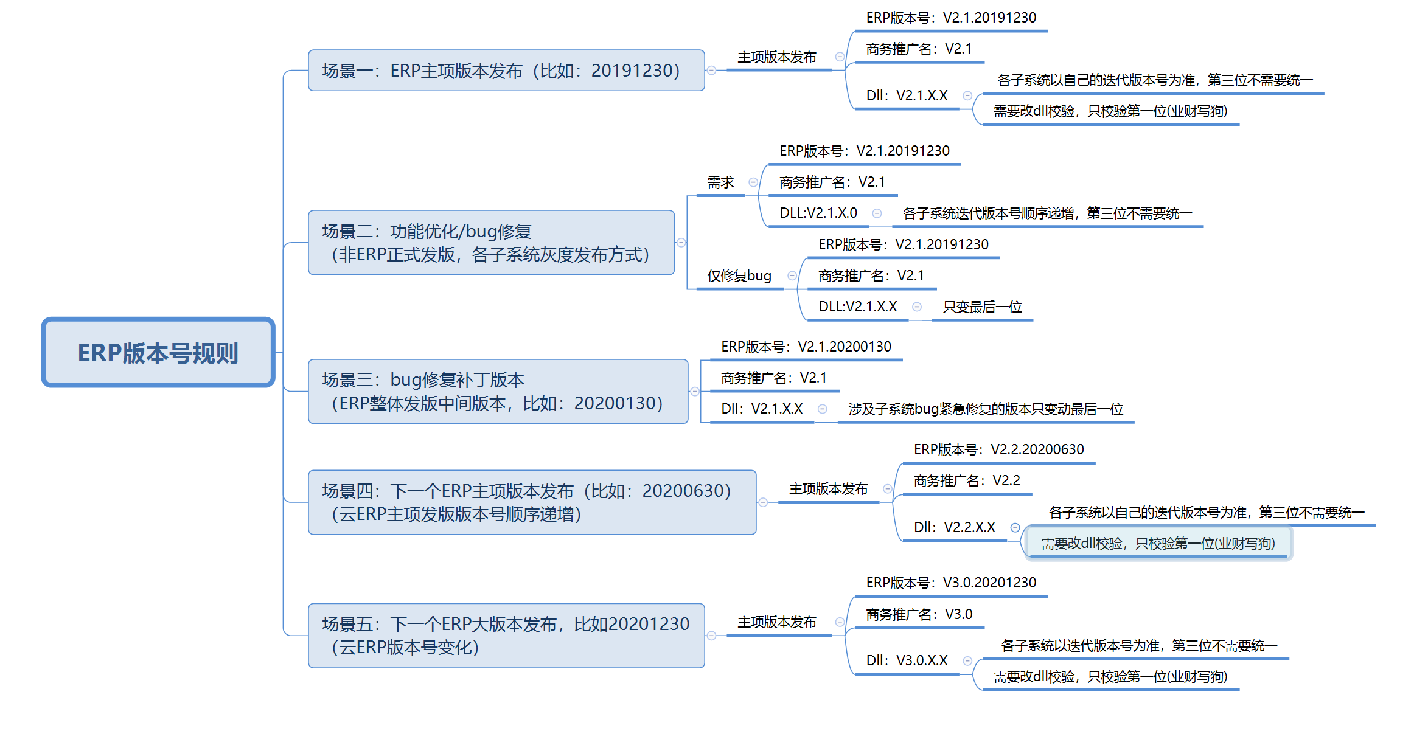
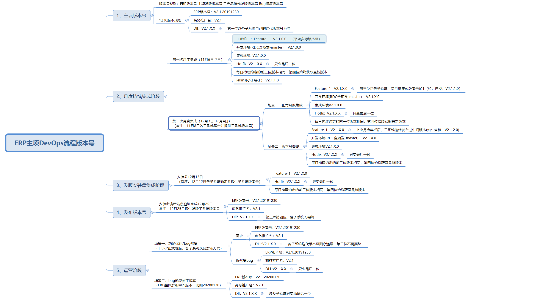
版本分支管理原则： 1、hotfix分支只用于解决发版后外部反馈bug的处理，月度批次集成、主项发版阶段内部发现的bug，统一在开日常分支修复，然后合并到主干 2、主项阶段，如果迭代还在同步做新的功能，则需要等产品正式发版后，代码再合并到主干。除该场景外，迭代完成后，代码就需要合并到主干。

